Hoja1
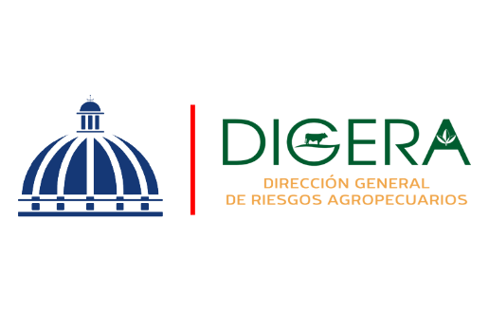

DIRECCION GENERAL DE RIESGOS AGROPECUARIOS (DIGERA)
Relacion de Procesos de Compras a MiPymes
Correspondiente al mes de Diciembre del Año 2025

CODIGO DE PROCESO | DETALLE DEL BIEN O SERVICIO | FECHA | NOMBRE | TIPO DE MYPIME | MONTO ADJUDICADO
DIGERA-DAF-CD-2025-0044 | SERVICIO DE MANTENIMIENTO Y REPARACION TODO INCLUIDO CAMIONETA NISSAN FRONTIER NP-300 2018 | 2025-04-12 | MARAJO, SRL | MIPYME - MICRO EMPRESA | $106,943.40
 |  |  |  |  | $106,943.40

Felicia Jocelin Lopez Matos
Enc. Sección de Compras

